DT007
INSTITUTO ELECTORAL DEL ESTADO DE CAMPECHE
“25 ANIVERSARIO DEL IEEC, 1997-2022”
PROCESO ELECTORAL ESTATAL ORDINARIO 2021
MAPA DE LOS RESULTADOS DE LA ELECCIÓN DE DIPUTACIONES LOCALES POR EL PRINCIPIO DE MAYORÍA RELATIVA

DISTRITO ELECTORAL 07 |  |  |  |  |  |  |  |  |  | Resultados con base a la Sesión del Cómputo Distrital celebrada el 9 de junio de 2021.
VAXCAMPECHE | PT | PVEM | MOVIMIENTO CIUDADANO | MORENA | PES | RSP | FXM | CANDIDATOS/AS NO REGISTRADOS/AS | VOTOS NULOS | VOTACIÓN T. EMITIDA
7,832 | 234 | 480 | 6,604 | 7,329 | 193 | 606 | 169 | 21 | 556 | 24,024

PAN | PRI | PRD | PRI |  |  |  |  | GANADOR
1,204 | 6,369 | 259
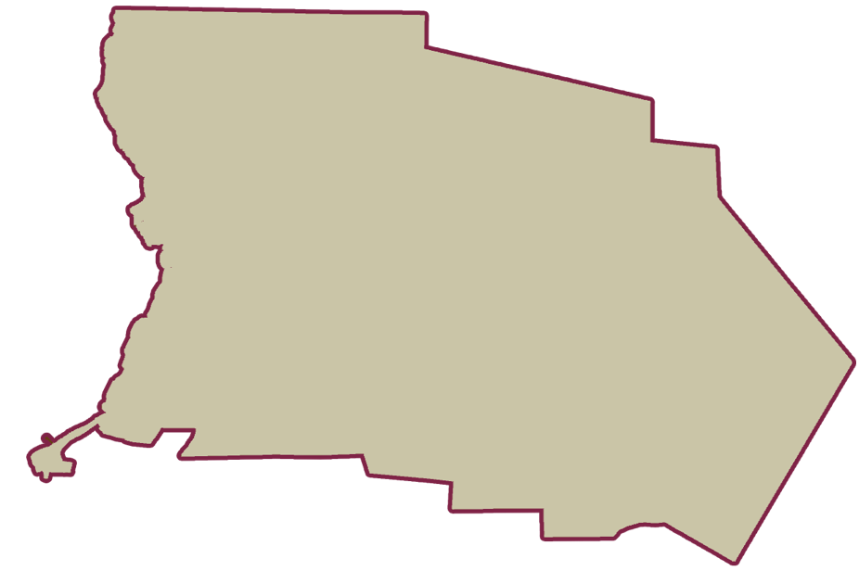
LISTA NOMINAL |  | 32,489
SECCIONES |  | 35
CASILLAS |  | 68

PARTICIPACIÓN CIUDADANA |  | 73.9450%
ABSTENCIONISMO |  | 26.0550%

